行政事業レビューシート
 |  |  |  |  |  |  |  |  |  |  |  |  |  |  |  |  |  |  | 事業番号 |  |  |  |  | 0016
平成２９年度行政事業レビューシート |  |  |  |  |  |  |  |  |  |  |  |  |  |  |  |  |  | （ | 文部科学省 |  |  |  |  |  |  |  | ）
事業名 |  |  |  | 放送大学学園補助 |  |  |  |  |  |  |  | 担当部局庁 |  |  |  | 生涯学習政策局 |  |  |  |  |  | 作成責任者
事業開始年度 |  |  |  | 昭和５８年度 |  |  |  | 事業終了 （予定）年度 |  | 終了予定なし |  | 担当課室 |  |  |  | 生涯学習推進課 |  |  |  |  |  | 生涯学習推進課長 萬谷 宏之
会計区分 |  |  |  | 一般会計
根拠法令 （具体的な 条項も記載） |  |  |  | 放送大学学園法第6条第1項 |  |  |  |  |  |  |  | 関係する計画、通知等 |  |  |  | 第2期教育振興基本計画 （平成25年6月14日閣議決定）
主要政策・施策 |  |  |  | 子ども・若者育成支援、男女共同参画、ＩＴ戦略、一億総活躍推進 |  |  |  |  |  |  |  | 主要経費 |  |  |  | 文教及び科学振興
事業の目的 （目指す姿を簡潔に。3行程度以内） |  |  |  | 放送大学学園が行う放送大学の設置・運営、放送、その他附帯する業務に要する経費に対して補助を行い、もって学習者の多様なニーズに対応し、生涯を通じた幅広い学習機会を提供する。
事業概要 （5行程度以内。別添可） |  |  |  | 放送大学学園に対し、放送大学における学習環境の充実・整備に必要な経費の補助を行い、大学教育の機会に対する国民の広範な要請にこたえるとともに、大学教育のための放送の普及発達を図る。（補助率：定額）
実施方法 |  |  |  | 補助
予算額・ 執行額 （単位:百万円） |  |  |  |  |  |  |  |  | 26年度 |  | 27年度 |  |  |  | 28年度 |  |  |  |  | 29年度 |  |  | 30年度要求
 |  |  |  | 予算の状況 | 当初予算 |  |  |  | 7,420 |  | 7,294 |  |  |  | 7,687 |  |  |  |  | 7,725 |  |  | 8,000
 |  |  |  |  | 補正予算 |  |  |  | - |  | - |  |  |  | 1,223 |  |  |  |  | -
 |  |  |  |  | 前年度から繰越し |  |  |  | - |  | - |  |  |  | - |  |  |  |  | 1,380 |  |  | -
 |  |  |  |  | 翌年度へ繰越し |  |  |  | - |  | - |  |  |  | ▲ 1,380 |  |  |  |  | -
 |  |  |  |  | 予備費等 |  |  |  | - |  | - |  |  |  | - |  |  |  |  | -
 |  |  |  |  | 計 |  |  |  | 7,420 |  | 7,294 |  |  |  | 7,530 |  |  |  |  | 9,105 |  |  | 8,000
 |  |  |  | 執行額 |  |  |  |  | 7,420 |  | 7,294 |  |  |  | 7,530
 |  |  |  | 執行率（％） |  |  |  |  | 100% |  | 100% |  |  |  | 100%
 |  |  |  | 当初予算＋補正予算に対する執行額の割合（％） |  |  |  |  | 100% |  | 100% |  |  |  | 85%
平成29・30年度 予算内訳 （単位：百万円） |  |  |  | 歳出予算目 |  |  |  |  | 29年度当初予算 |  | 30年度要求 |  |  |  | 主な増減理由
 |  |  |  | 放送大学学園補助金 |  |  |  |  | 7,425 |  | 7,858 |  |  |  | 次期放送番組運行設備の整備や、地上波放送の廃止に伴う放送設備の撤去等に伴う増 ※表示単位未満四捨五入の関係で積み上げと合計が一致しない
 |  |  |  | 放送大学学園施設整備費補助金 |  |  |  |  | 300 |  | 142

 |  |  |  | 計 |  |  |  |  | 7,725 |  | 8,000
成果目標及び 成果実績 （アウトカム） |  |  |  | 定量的な成果目標 |  |  |  |  | 成果指標 |  |  |  | 単位 |  |  | 26年度 |  | 27年度 |  |  | 28年度 | 中間目標 |  |  | 目標最終年度
 |  |  |  |  |  |  |  |  |  |  |  |  |  |  |  |  |  |  |  |  |  | 30 |  | 年度 | - | 年度
 |  |  |  | 平成30年度に放送大学の入学者数（大学・大学院）を57,818人以上とする。 |  |  |  |  | 入学者数 【大学・大学院】 |  |  | 成果実績 | 人 |  |  | 52,117 |  | 54,237 |  |  | 52,495 | - |  |  | -
 |  |  |  |  |  |  |  |  |  |  |  | 目標値 | 人 |  |  | 57,818 |  | 57,818 |  |  | 57,818 | 57,818 |  |  | -
 |  |  |  |  |  |  |  |  |  |  |  | 達成度 | ％ |  |  | 90 |  | 94 |  |  | 91 | - |  |  | -
根拠として用いた 統計・データ名 （出典） |  |  |  | 数字で見る放送大学（放送大学ウェブサイト） http://www.ouj.ac.jp/hp/gaiyo/number/

成果目標及び 成果実績 （アウトカム） |  |  |  | 定量的な成果目標 |  |  |  |  | 成果指標 |  |  |  | 単位 |  |  | 26年度 |  | 27年度 |  |  | 28年度 | 中間目標 |  |  | 目標最終年度
 |  |  |  |  |  |  |  |  |  |  |  |  |  |  |  |  |  |  |  |  |  | 30 |  | 年度 | - | 年度
 |  |  |  | 開設科目の理解度（大学）を８０％以上とする。 |  |  |  |  | 科目の理解度 【大学】 |  |  | 成果実績 | ％ |  |  | 79 |  | 79 |  |  | 77 | - |  |  | -
 |  |  |  |  |  |  |  |  |  |  |  | 目標値 | ％ |  |  | 80 |  | 80 |  |  | 80 | 80 |  |  | -
 |  |  |  |  |  |  |  |  |  |  |  | 達成度 | ％ |  |  | 99 |  | 99 |  |  | 96 | - |  |  | -
根拠として用いた 統計・データ名 （出典） |  |  |  | 学生による授業評価報告書（放送大学ウェブサイト）http://www.ouj.ac.jp/hp/gaiyo/jugyohyoka/

成果目標及び 成果実績 （アウトカム） |  |  |  | 定量的な成果目標 |  |  |  |  | 成果指標 |  |  |  | 単位 |  |  | 26年度 |  | 27年度 |  |  | 28年度 | 中間目標 |  |  | 目標最終年度
 |  |  |  |  |  |  |  |  |  |  |  |  |  |  |  |  |  |  |  |  |  | 30 |  | 年度 | - | 年度
 |  |  |  | 開設科目の理解度（大学院）を８５％以上とする。 |  |  |  |  | 科目の理解度 【大学院】 |  |  | 成果実績 | ％ |  |  | 84 |  | 83 |  |  | 88 | - |  |  | -
 |  |  |  |  |  |  |  |  |  |  |  | 目標値 | ％ |  |  | 85 |  | 85 |  |  | 85 | 85 |  |  | -
 |  |  |  |  |  |  |  |  |  |  |  | 達成度 | ％ |  |  | 99 |  | 98 |  |  | 104 | - |  |  | -
根拠として用いた 統計・データ名 （出典） |  |  |  | 学生による授業評価報告書（放送大学ウェブサイト）http://www.ouj.ac.jp/hp/gaiyo/jugyohyoka/

成果目標及び 成果実績 （アウトカム） |  |  |  | 定量的な成果目標 |  |  |  |  | 成果指標 |  |  |  | 単位 |  |  | 26年度 |  | 27年度 |  |  | 28年度 | 中間目標 |  |  | 目標最終年度
 |  |  |  |  |  |  |  |  |  |  |  |  |  |  |  |  |  |  |  |  |  | 30 |  | 年度 | - | 年度
 |  |  |  | 日本全体の社会人学生に対する本学の社会人学生(大学・大学院)の割合を30％にする。 |  |  |  |  | 日本全体の社会人学生に対する本学の社会人学生の割合【大学・大学院】 |  |  | 成果実績 | ％ |  |  | - |  | 24 |  |  | 24 | - |  |  | -
 |  |  |  |  |  |  |  |  |  |  |  | 目標値 | ％ |  |  | - |  | 30 |  |  | 30 | 30 |  |  | -
 |  |  |  |  |  |  |  |  |  |  |  | 達成度 | ％ |  |  | - |  | 80 |  |  | 80 | - |  |  | -
根拠として用いた 統計・データ名 （出典） |  |  |  | 学校基本調査(文部科学省) 等

活動指標及び 活動実績 （アウトプット） |  |  |  | 活動指標 |  |  |  |  |  |  |  |  | 単位 |  |  | 26年度 |  | 27年度 |  |  | 28年度 | 29年度 活動見込 |  |  | 30年度 活動見込
 |  |  |  | 公開講演会の開催数 |  |  |  |  |  |  |  | 活動実績 | 回 |  |  | 573 |  | 703 |  |  | 706 | - |  |  | -
 |  |  |  |  |  |  |  |  |  |  |  | 当初見込み | 回 |  |  | 486 |  | 496 |  |  | 448 | 448 |  |  | 448
活動指標及び 活動実績 （アウトプット） |  |  |  | 活動指標 |  |  |  |  |  |  |  |  | 単位 |  |  | 26年度 |  | 27年度 |  |  | 28年度 | 29年度 活動見込 |  |  | 30年度 活動見込
 |  |  |  | 放送授業の科目数 |  |  |  |  |  |  |  | 活動実績 | 科目 |  |  | 343 |  | 349 |  |  | 348 | - |  |  | -
 |  |  |  |  |  |  |  |  |  |  |  | 当初見込み | 科目 |  |  | 344 |  | 349 |  |  | 348 | 347 |  |  | 347
単位当たり コスト |  |  |  | 算出根拠 |  |  |  |  |  |  |  |  | 単位 |  |  | 26年度 |  | 27年度 |  |  | 28年度 | 29年度活動見込
※26年度執行額にて算出
※27年度執行額にて算出
※28年度執行額にて算出
※29年度予算額、28年度学生数にて算出
 |  |  |  | （単位あたりコスト） ＝（年度あたりコスト）×（国庫補助負担率）／（学生数） 【参考】 （年度あたりコスト） ＝（学園の維持管理等に要する経費を除いた学生に係る経費） ＝（教育研究費）＋（放送事業費） （国庫補助負担率） ＝（文部科学省補助額）÷（放送大学学園総事業費） （学生数） ＝（学部在籍者数）＋（大学院在籍者数） ＝（全科履修生、選科履修生、科目履修生、特別聴講学生、修士全科生、修士選科生、修士科目生、博士全科生の合計） |  |  |  |  |  |  |  | 単位当たり コスト | 千円 |  |  | 78 |  | 74 |  |  | 76 | 78
 |  |  |  |  |  |  |  |  |  |  |  | 計算式 | 千円/人 |  |  | (12,771,294 × 0.548) /89,510 |  | (12,874,450 × 0.531) /91,978 |  |  | (12,967,426 × 0.538) /91,405 | (13,277,818×0.535)/91,405
政策評価、経済・財政再生アクション・プログラムとの関係 |  | 政策評価 | 政策 | 1 生涯学習社会の実現
 |  |  | 施策 | 1-2 生涯を通じた学習機会の拡大
 |  |  | 測定指標 | 定量的指標 |  |  |  |  |  |  |  |  | 単位 |  |  | 26年度 |  | 27年度 |  |  | 28年度 | 中間目標 |  |  | 目標年度
 |  |  |  |  |  |  |  |  |  |  |  |  |  |  |  |  |  |  |  |  |  | - |  | 年度 | - | 年度
...
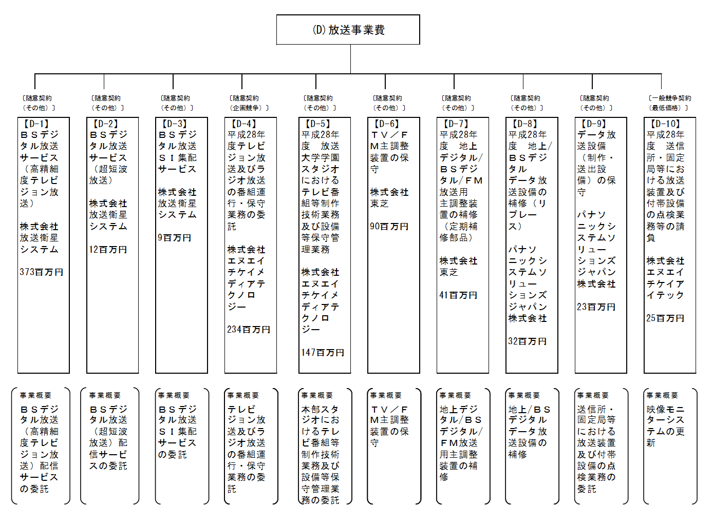

 |  |  |  |  |  | ※表示単位未満切り捨ての関係で、積み上げと合計は一致しない。
 |  |  |  | A.放送大学学園 |  |  |  |  |  |  |  |  |  | B.東京ベイサイドビルサービス協同組合
 |  |  |  | 費 目 |  |  | 使 途 |  |  |  |  | 金 額 (百万円） |  | 費 目 |  |  | 使 途 |  |  |  |  |  |  |  | 金 額 (百万円）
 |  |  |  | 教育研究費 |  |  | 学生・教職員の教育研究に要する経費 |  |  |  |  | 11,075 |  | 役務 |  |  | 電気・機械設備等保全業務（平成２７・２８・２９年度） |  |  |  |  |  |  |  | 77
...
※支出先上位１０者リストの落札率については、同種の他の契約の予定価格を類推される恐れがあるため非公表とする。
 | B
 |  | 支 出 先 |  |  |  | 法 人 番 号 |  |  | 業 務 概 要
1 |  | 東京ベイサイドビルサービス協同組合 |  |  |  | 7010005005235 |  |  | 電気・機械設備等保全業務（平成２７・２８・２９年度）
2 |  | サミットエナジー株式会社 |  |  |  | 1010001087737 |  |  | 放送大学学園幕張地区で使用する電気
3 |  | 富士ゼロックス千葉株式会社 |  |  |  | 7040001004766 |  |  | 放送大学学園複写サービス
4 |  | 株式会社クリーン工房 |  |  |  | 4030001002410 |  |  | 放送大学学園本部・千葉学習センター警備業務
5 |  | JXTGエネルギー株式会社 |  |  |  | 4010001133876 |  |  | 放送大学学園幕張地区で使用する電気
6 |  | カシオリース株式会社 |  |  |  | 2011001030017 |  |  | 人事給与システムの賃貸借（変更契約）
7 |  | 株式会社ニッコク商事 |  |  |  | 9040001033111 |  |  | 放送大学学園食堂厨房機器設置等
8 |  | 日本美装株式会社 |  |  |  | 4030001006337 |  |  | 放送大学学園本部・千葉学習センター建物清掃業務
9 |  | 東京瓦斯株式会社 |  |  |  | 6010401020516 |  |  | 放送大学学園幕張地区で使用するガス
10 |  | 株式会社ビデオリサーチ |  |  |  | 5010001055153 |  |  | 平成28年度放送大学学園認知度及び視聴状況等調査

※支出先上位１０者リストの落札率については、同種の他の契約の予定価格を類推される恐れがあるため非公表とする。
 | C
 |  | 支 出 先 |  |  |  | 法 人 番 号 |  |  | 業 務 概 要
1 |  | 株式会社エヌエイチケイエデュケーショナル |  |  |  | 4011001003978 |  |  | 平成28年度放送番組等の制作業務
2 |  | 株式会社エヌ・ティ・ティ・データ |  |  |  | 9010601021385 |  |  | 次期教務情報システムのアプリケーション開発に関する調達
3 |  | 一般財団法人放送大学教育振興会 |  |  |  | 6010405000786 |  |  | 平成28年度印刷教材の購入
4 |  | 一般財団法人放送大学教育振興会 |  |  |  | 6010405000786 |  |  | 平成29年度第1学期新規開設科目の印刷教材の購入
5 |  | 株式会社JECC |  |  |  | 2010001033475 |  |  | 情報基盤システム
6 |  | 蔦友印刷株式会社 |  |  |  | 4100001002031 |  |  | 平成２８・２９・３０年度 単位認定試験問題等の印刷製造、仕分及び通信指導問題等の印刷製造
7 |  | 凸版印刷株式会社 |  |  |  | 7010501016231 |  |  | 印刷教材等梱包業務委託
8 |  | 富士通エフ・アイ・ピー・システムズ株式会社 |  |  |  | 2010001081912 |  |  | 平成28年度通信指導問題・単位認定試験問題作成実施支援委託業務
9 |  | 新日鉄住金ソリューションズ株式会社 |  |  |  | 9010001045803 |  |  | 平成28年度情報基盤システムの運用業務支援
10 |  | 株式会社千代田ラフト |  |  |  | 1010001022891 |  |  | 平成27･28年度告知番組の制作業務
...
※支出先上位１０者リストの落札率については、同種の他の契約の予定価格を類推される恐れがあるため非公表とする。
 | D
 |  | 支 出 先 |  |  |  | 法 人 番 号 |  |  | 業 務 概 要
1 |  | 株式会社放送衛星システム |  |  |  | 5011001021500 |  |  | ＢＳデジタル放送サービス（高精細度テレビジョン放送）
2 |  | 株式会社放送衛星システム |  |  |  | 5011001021500 |  |  | ＢＳデジタル放送サービス（超短波放送）
3 |  | 株式会社放送衛星システム |  |  |  | 5011001021500 |  |  | ＢＳデジタル放送ＳＩ集配サービス
4 |  | 株式会社エヌエイチケイメディアテクノロジー |  |  |  | 7011001003975 |  |  | 平成28年度テレビジョン放送及びラジオ放送の番組運行・保守業務の委託
5 |  | 株式会社エヌエイチケイメディアテクノロジー |  |  |  | 7011001003975 |  |  | 平成28年度 放送大学学園スタジオにおけるテレビ番組等制作技術業務及び設備等保守管理業務
6 |  | 株式会社東芝 |  |  |  | 2010401044997 |  |  | ＴＶ／ＦＭ主調整装置の保守
7 |  | 株式会社東芝 |  |  |  | 2010401044997 |  |  | 平成28年度 地上デジタル/ＢＳデジタル/ＦＭ放送用 主調整装置の補修（定期補修部品）
8 |  | パナソニックシステムソリューションズジャパン株式会社 |  |  |  | 3010001129215 |  |  | 平成28年度 地上/ＢＳデジタル データ放送設備の補修（リプレース）
9 |  | パナソニックシステムソリューションズジャパン株式会社 |  |  |  | 3010001129215 |  |  | データ放送設備（制作・送出設備）の保守
10 |  | 株式会社エヌエイチケイアイテック |  |  |  | 9011001003973 |  |  | 平成28年度 送信所・固定局等における放送装置及び付帯設備の点検業務等の請負
...
※支出先上位１０者リストの落札率については、同種の他の契約の予定価格を類推される恐れがあるため非公表とする。
 | E
 |  | 支 出 先 |  |  |  | 法 人 番 号 |  |  | 業 務 概 要
1 |  | 日本電気株式会社 |  |  |  | 7010401022916 |  |  | 次期放送番組運行システム
2 |  | 日本エレベーター製造株式会社 |  |  |  | 8010001032926 |  |  | 放送大学学園放送・研究棟エレベーター改修工事
3 |  | 株式会社アスク |  |  |  | 5040001055472 |  |  | 放送大学学園放送・研究棟改修工事
4 |  | 株式会社太平エンジニアリング |  |  |  | 2010001004567 |  |  | 放送大学学園放送・研究棟３階改修機械設備工事
5 |  | 千葉電建株式会社 |  |  |  | 3040001004794 |  |  | 放送大学学園放送・研究棟3階改修電気設備工事
6 |  | 株式会社菅谷電機 |  |  |  | 3040001017788 |  |  | 放送大学学園放送・研究棟変圧器更新工事
7 |  | トビー・テクノロジー株式会社 |  |  |  | 3010401075455 |  |  | 視線計測装置（アイトラッカー）一式の購入
8 |  | 株式会社濱田システム事務所 |  |  |  | 6010601034588 |  |  | 認定心理士資格取得支援ツール機能の改修
9 |  | 株式会社創設 |  |  |  | 6040001010708 |  |  | 放送大学学園セミナーハウス給湯器更新工事
...

